資料関係図
WBS
工数管理
STEP
⑥作業明細書
①作業報告書
④検収書
⑤月度実績報告シート
③案件No.ごと
②ATソフト開発_請求資料一式
工数集計
赤文字： | 使用するツール
緑文字： | 作成する資料と順番

STEP週報取得
①パートナー各社宛の作業実績をSTEPから抽出した一覧
②工数管理、STEPと各人の工数を突合せた工数から売り上げを算出
③各人の売り上げ金額を入力 ※関連資料②
④部ごとの開発工数、その他作業工数、金額を入力 ※関連資料②
⑤部ごと、プロジェクトごとの実績工数を入力
⑥詳細な内訳をレベル順、各SMR、SMR外SMR、その他作業、部署、人員事にまとめたもの
突合せてずれが無ければSTEPから工数を入力できると効率上がる
※4.5.6は工数管理の数字が必要。⑥のみアイシン部屋作成

月曜日
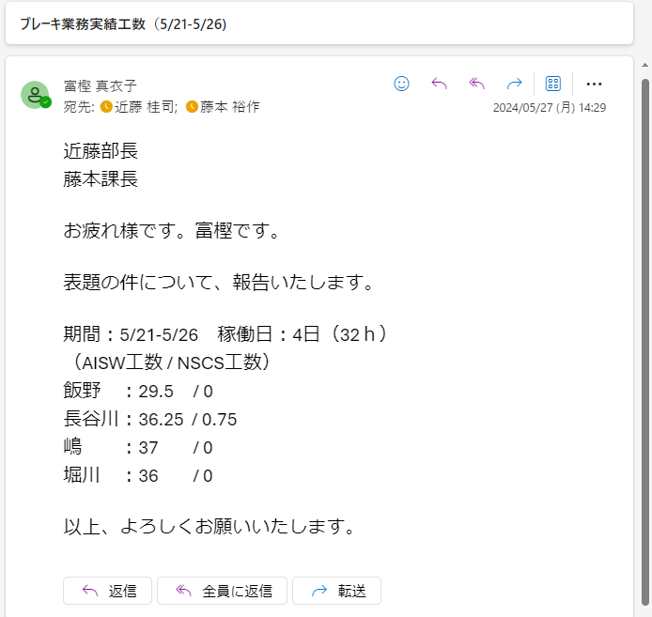
→作業一覧へ戻る

■ |  | 週報のSTEP登録
2024年度は
LEGXXX（1.2）
LEQXXX（3）
 |  | A部屋から送付された週報を解凍し、STEP2に工数を登録する。
 |  | 主に案件別で製番管理されているため、各人の製番ごとの工数が登録される。

 |  | 製番… |  | 案件ごとに決められた番号。
 |  |  |  | アイシン業務の場合は、1、2課(ダイアグ、PF、開発環境)で1件。3課(機能安全)で1件。業務都合で分かれる時もあるが四半期に1度番号は変わる。

 | ① | メールで受信した週報を解凍する。
 |  | ダウンロードしてパスワードで解凍し、デスクトップなどにフォルダを作成。ファイルを格納する。 ※ここでも全員分あるかまず確認。
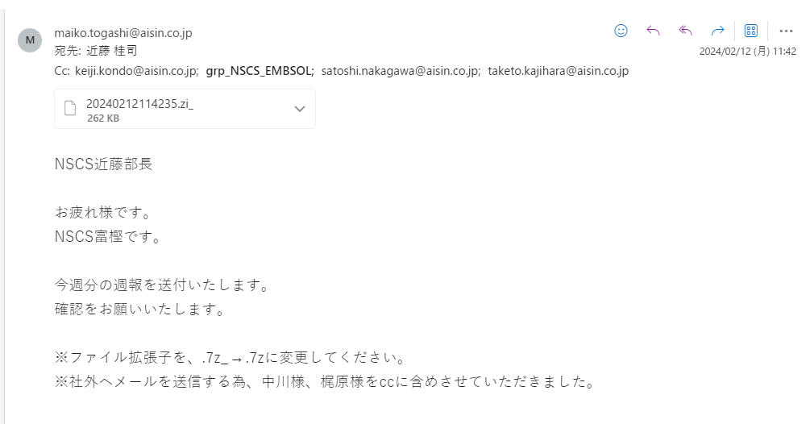

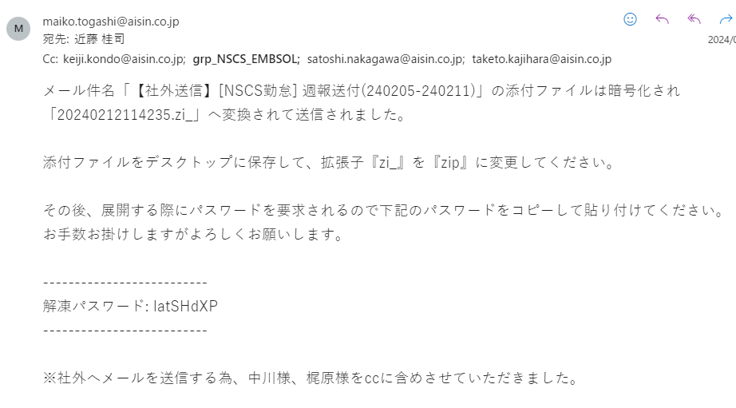

 | ② | 以下のファイルを開き、「一括登録」ボタンを押下。保存したフォルダを選択する
 |  | \\192.168.211.30\Embedded_Employee\共有文書\EMBSOL部\設計補助関連\社外勤務者供給者週報一括データ登録マクロ_ver5.5.xls
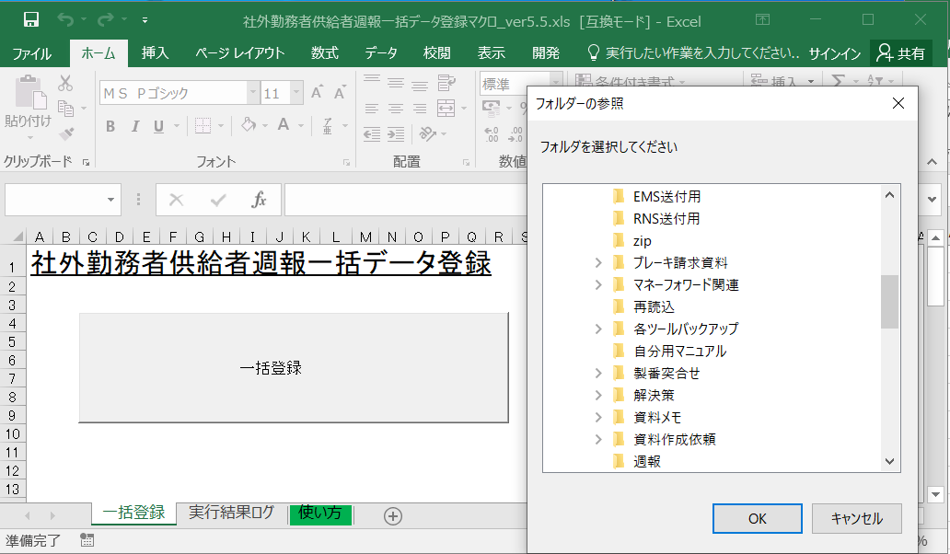

全員分順番に読み込まれるので
しばらく待つ。

 | ③ | 登録完了後、以下のメッセージが出てくるのでOKを押下。ログシートに取り込みエラーなど赤字のメッセージがないかチェック。なければ④へ
 |  | メッセージがあった場合は、該当者の該当項目を確認し修正のうえ、再読み込みする。
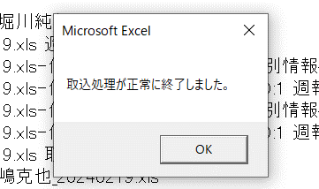
手入力で作成したものでなければほぼエラーはない。
締め後に、締め日を含む週報を登録した際には「締めが完了している」というようなメッセージが出るがOKとする

 | ④ | STEPに登録された工数とタイムワークスに差異がないか以下のファイルを使って確認。
 |  | ※ | A部屋で実施している「工数管理とタイムワークスの比較」と同様。比較対象が変わる
 |  | \\192.168.211.30\Embedded_Employee\共有文書\EMBSOL部\設計補助関連\★【Edge環境対応版】IEMod対応_CHK業務報告_AI .xlsm

 |  | 確認期間
 |  | 例えば、3/1に月初作業をしている場合
 |  | ① | 1/21～2/20 |  |  |  | → | 2/1-2/20にずれがないか
 |  | ② | 2/21～3/19 |  |  |  | → | 2/21-2/29にずれがないかそれぞれ確認する

 |  | 差異なし |  |  | ： | 次の作業へ進む
 |  | 差異あり |  |  | ： | 対象者の該当の日付をチェックし、まずその週の週報を確認。原因がわからないときはA部屋に戻り工数管理なども確認する
 |  |  |  |  |  | 場合によっては週報自体を修正、WBSの工数も修正してもらう必要があるので早急に調べる

ブレーキ業務の方も一緒に印刷するので
最後の手順まで終わってから印刷を。
 | ⑤ | ④まで完了したら、各製番ごとの工数を印刷する。
 |  | STEP2にログイン。（IDとPWは事前に確認してください）
 |  | ログイン (nscs.jp)
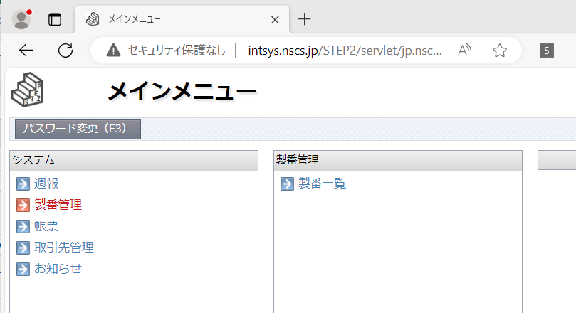

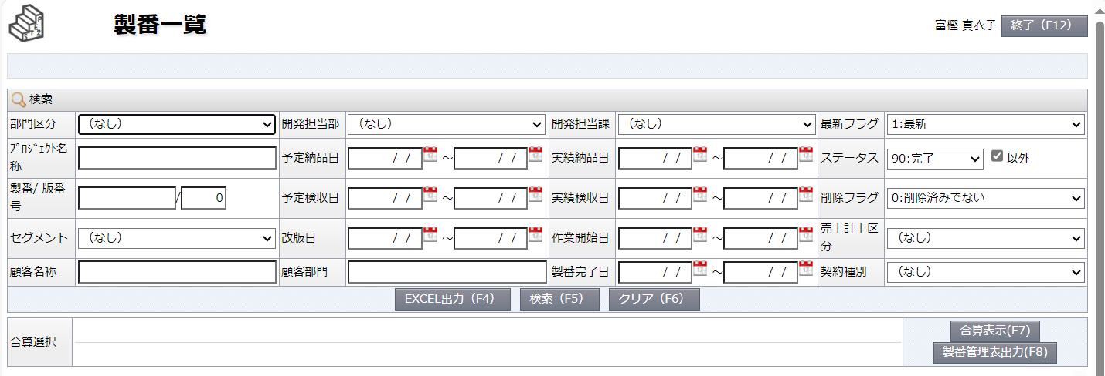
製番を入力し「検索」を押下
※わからないときは工数管理のマクロシートを確認してください。

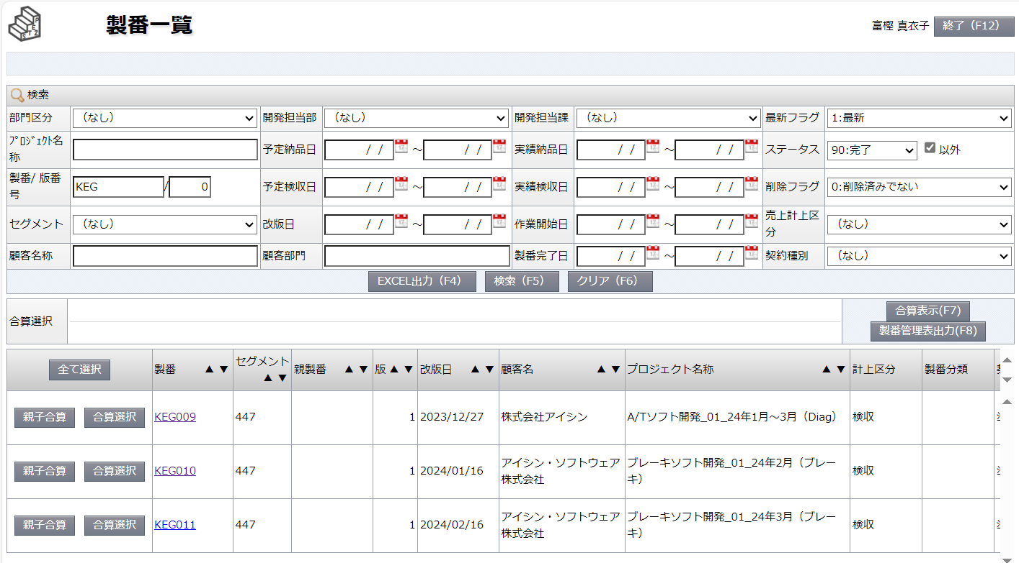

LEGXXXと入れてもよし、
LEGのみ入れると候補がいくつかでてくるので該当製番を押下

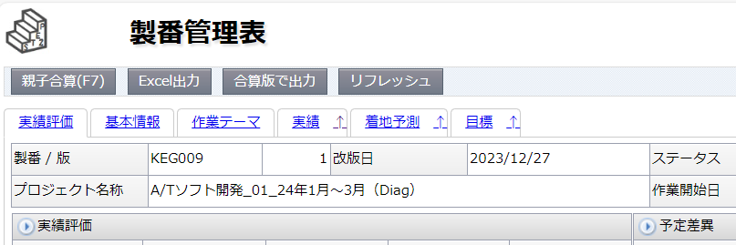
実績を押下

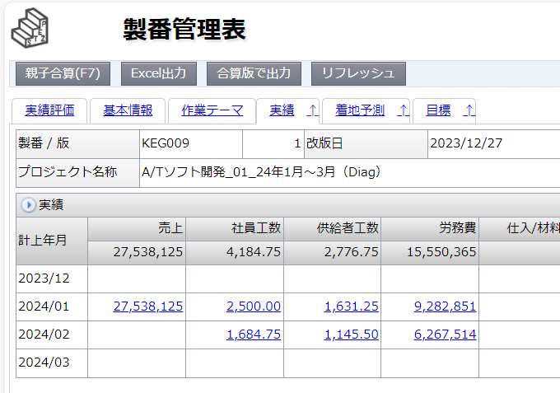
登録直後には実績が反映されないので
「リフレッシュ」ボタンを押すと最新の
工数に更新される

3か月分を一つの製番で管理しているので、締め月の工数をクリックする。

 |  | 「社員工数」・・・ |  |  |  |  |  | NSCS社員さんのアイシン業務工数
 |  | 「供給者工数」・・・ |  |  |  |  |  | パートナーさんのアイシン業務工数

 |  | 「社員工数」をクリックすると、社員さんたちの工数が出てくるので全員分コピーして、メモ帳に張り付け。同じように「供給者工数」も同様に実施
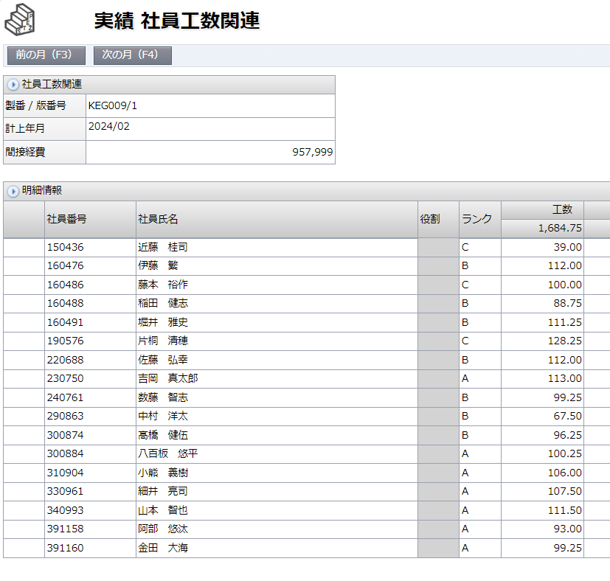
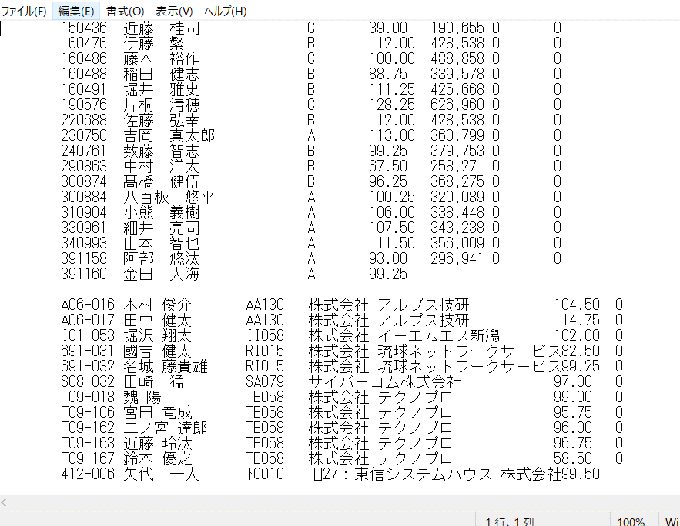

こんな感じで全員分貼付

 | ⑥ | EMS堀沢さん、RNSへ週報を送付
 |  | 送付した週報を各社へ送付する。

 |  | ◆ | 堀沢さん
 |  |  | 週報のエクセルファイルをそのまま添付して本人CSメールに送付

 |  | ◆ | RNSさん（國吉さんと名城さん分）
 |  | 1 | ２名分の週報を新規フォルダなどにコピーし、zipファイルを作成
 |  |  | 「週報(YY.MM.DD-YY.MM.DD)_RNS.zi_
 |  | 2 | 担当者様へ送付
 |  |  | To | : | 平良様、新垣様 |  |  |  | 平良 淳 <atsushi@r-net.co.jp> | 新垣 <arakaki_yasutaka@r-net.co.jp>
 |  |  | Cc | : | 近藤部長
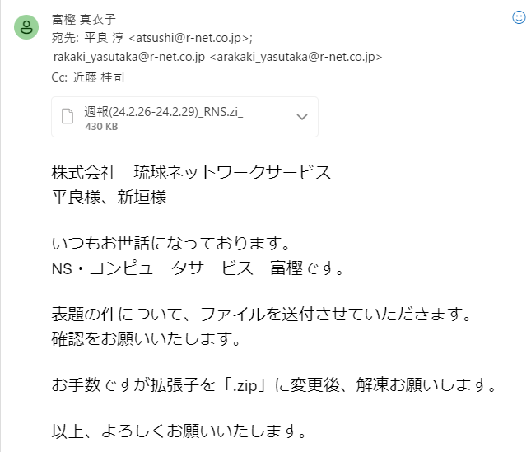

■ |  | ADE、AISWメンバーの週報処理について

近藤部長と富樫宛のグループに送付してくれているので、近藤部長にファイル転送してもらうなどしてください。
■ |  | ADE、AISW（走行安全）メンバーの処理
 |  | ADE |  |  |  |  | ： | 長谷川尚人さん、佐藤颯斗さん、神村さん
 |  | AISW（走行安全） |  |  |  |  | ： | 酒井さん、飯田さん、上村さん、舩山さん

 | ① | 上記7名が、作成した週報のエクセルファイルをメールで送付して下さる。
 |  | 各人のファイルをダウンロードし、デスクトップなどに保存。

 | ② | ③ | はアイシンメンバーと同じように取り込む
 |  | ※ | ここで一旦ブレーキメンバーの処理に移る。

■ |  | AISW（ブレーキ）メンバーの処理
 |  | AISW（ブレーキ） |  |  |  |  | ： | 飯野さん、長谷川拓さん、嶋さん、堀川さん

 | ① | アイシン環境で工数をメモした工数を使って、週報を作成する。
 |  | 以下のフォルダに保存されている一番最近のファイルを４名分開く
 |  | \\192.168.211.30\Embedded_Employee\共有文書\EMBSOL部\週報\保存データ\AISW_ブレーキ制御
「週刊業務報告書」シート
日付をその週の月曜日に変更。

各曜日のシートに移動してその日の工数を入力。
製番：同じ月なら一緒なので前週の週報に倣う。
社内工程：DでOK ※特に指定なしのため
NSCS工数の場合は「92」を選択
実施時間：工数メモ参照
作業内容：AISW業務/NSCS業務

 |  | ※ | 有休/半休の場合
 |  |  | 赤枠のように入力する。この処理はNSCSプロパーのみ。パートナーさん（嶋さん、堀川さん）はこの処理はなし。空欄にしておく

午前/午後を選択

 | ② | 週報の入力が完了したらSTEPに取り込む
 |  | ※ | 手順はアイシンメンバーに同じ。

 | ③ | STEPに登録された工数とタイムワークスに差異がないか以下のファイルを使って確認。
 |  | ※ | ADE、AISWメンバをまとめて実施。手順は下記ファイルを使い、アイシンメンバーと同様に。
 |  |  | \\192.168.211.30\Embedded_Employee\共有文書\EMBSOL部\設計補助関連\★【Edge環境対応版】IEMod対応_CHK業務報告_aisingroup .xlsm

 | ④ | ブレーキメンバーのみ、STEPの製番の工数を確認
 |  | ※ | アイシンメンバーとまとめて印刷するとよい。
 |  | ※ | 週報作成時と同じ製番を検索。ブレーキの場合は月をまたいでいるのでどちらも表示して工数を印刷する
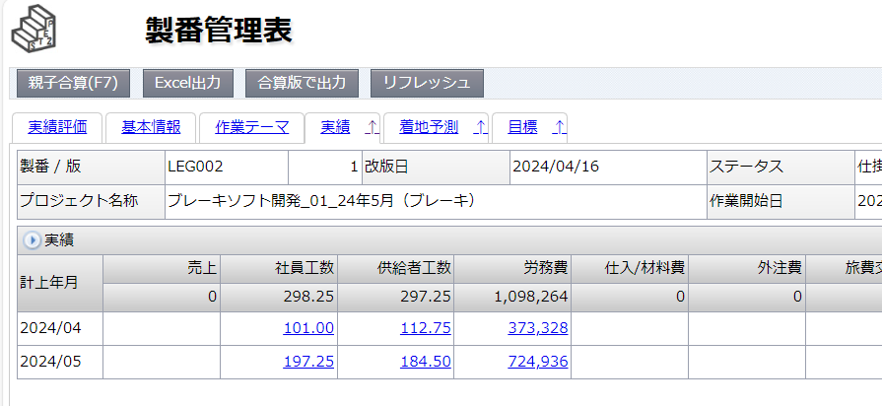

この場合は
4、5月の社員、供給者どちらも確認して
工数をピックアップする。

 | ⑤ | アイシン、ブレーキメンバーの工数のピックアップができたら印刷。
 |  | 工数管理とSTEPに登録された工数の突合せなど、Ａ部屋作業へ戻る

■ |  | 近藤部長、藤本課長へ実績報告
 |  | 工数突合せが完了し、差異がない確認が取れたら
 |  | 以下のようにメールにて実績を報告。

月末
→作業一覧へ戻る

■ |  | 作業実績報告書（得意先勤務表）のPDF化

 |  | アルプス技研メンバー（木村さん、堀川さん）が対象。

 | ◆ | 木村さん
 |  | → | 得意先勤務表のエクセルファイルを送付してくれるので、印刷して本人に渡す
 |  |  | その後近藤部長の承認印が入ったものを渡される

 | ◆ | 堀川さん
 |  | → | 手書きなので近藤部長の承認印が入ったものを渡される
 |  |  | ※ | 堀川さんはAISW業務を担当。本来の請求処理は21日。月末は自社への提出のために承認が必要。

 | ① | 承認印が入った２名分の作業実績報告書のPDFデータを作成

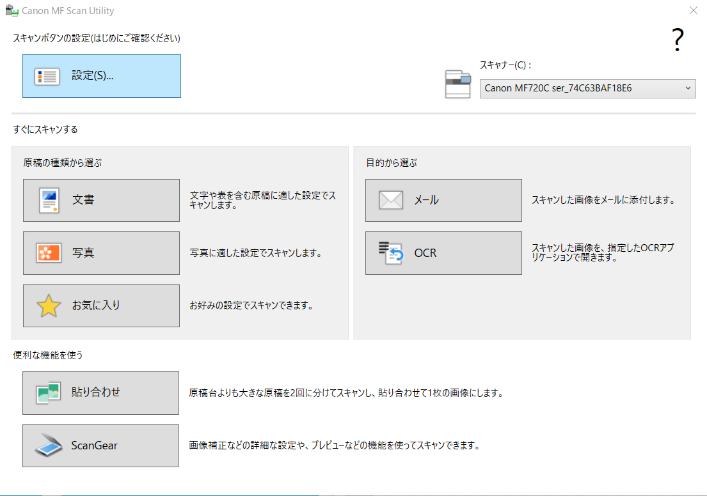
 |  | プリンターに1名ずつファイルをセット。
 |  | MF Scan Utilityを起動。「文章」を押下すると、スキャン開始 |  |  |  |  |  |  | MFドライバー
 |  |  |  |  |  |  |  |  | キヤノン：サポート｜ソフトウエアダウンロード (canon.jp)
 |  |  |  |  |  |  |  |  | MFスキャンドライバー
 |  |  |  |  |  |  |  |  | キヤノン：サポート｜ソフトウエアダウンロード (canon.jp)

 |  |  |  |  |  |  |  |  | ※ | 上記二つをインストールすると使えるはずです。

 | ② | pdfデータを確認。欠損などなければファイルを保存。
 |  | 木村さん |  |  | ： | 勤務表_XX.pdf
 |  | 堀川さん |  |  | ： | 勤務表_堀川_月末承認分.pdf | ※ | ブレーキの締め日の際も処理があるため

 | ③ | メール送付（木村さんのみ）
 |  | ※ | 対応方法が少し異なるので分けている
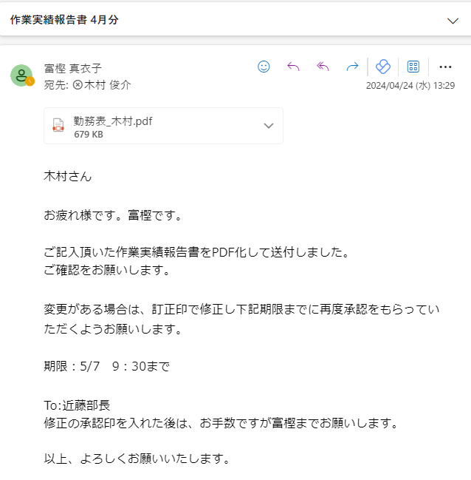

件名：作業実績報告書○月分
宛先：木村さんCSメール
CC/近藤部長
※本文はこちらを参考に。
訂正があった場合の対応期限などをお伝えしておく。

 |  | 堀川さん
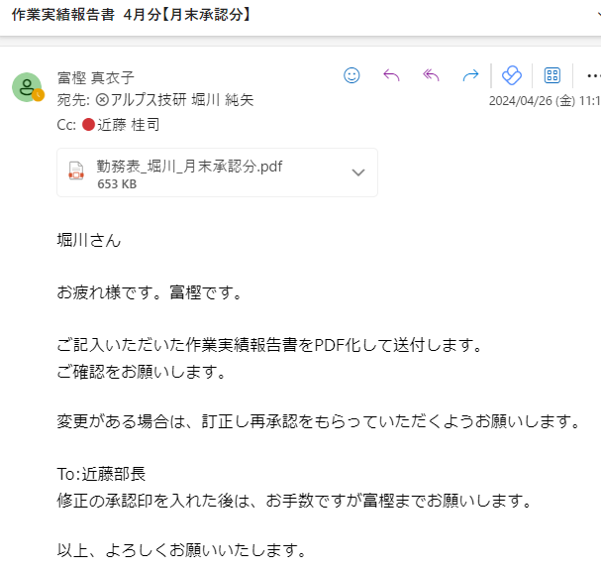
件名：作業実績報告書○月分【月末承認分】
宛先：堀川さんCSメール
CC/近藤部長
※本文はこちらを参考に。
訂正があった場合の流れなどをお伝えしておく。
堀川さんは会社への報告のために承認をもらうので、期限は特に記載しなくてもよい。

■ |  | 事前準備

 |  | 月初に使用するファイルや請求資料などできる準備と確認をしておくことで月初に慌てずにすみます。

 | ◆ | 各ファイルの準備と確認。
 |  | ① | 請求資料がすべてそろっているか。
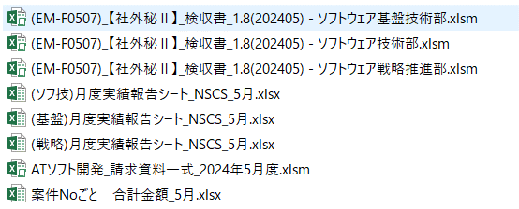

 |  | ② | タイムワークスとSTEPの突合せ
 |  |  | 「月曜日」シート④の項目。月初～一番近い日曜日までの照合。
 |  |  | ※ | これは省いてもよい。月曜日に週報を作る際に確認済みのため合っているという認識

 |  | ③ | 以下のファイルを事前準備とテスト
 |  |  | ※ | これも省いてもよい。当日やっても大丈夫ですが、事前にきちんと取得できるか、メンバーは抜けていないかをテストすると安心
 |  |  | \\192.168.211.30\Embedded_Employee\共有文書\EMBSOL部\設計補助関連\【ツール】STEP週報取得_v1.1.xlsm

1_作業実績送付
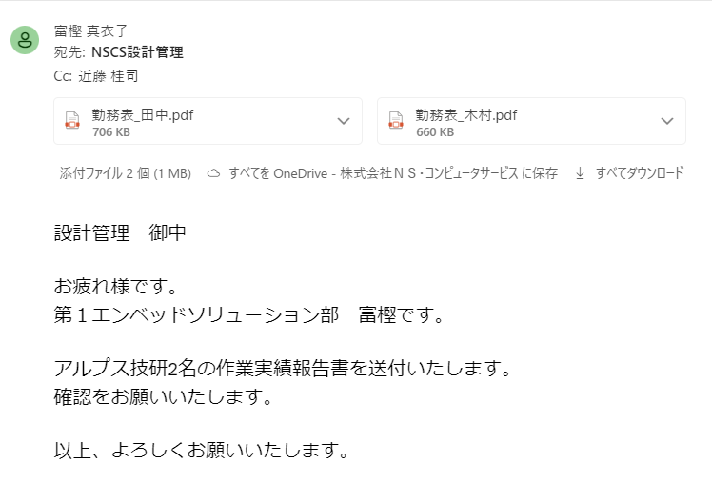
→作業一覧へ戻る

もしも月末の工数などに変更があったら
訂正し、近藤部長の再承認印をもらってもらう 。そのうえで月末シートの①～③をもう一度実施。
■ | 作業実績報告書送付
 | 「月末」にPDF化したアルプス技研３名の勤務表をNSCSの設計管理へ送付する。
 | ※ | 10時までには送付完了

 | To | ： | NSCS設計管理 | sekkeikanri@nscs.jp
 | Cc | ： | 近藤部長

3_作業報告書
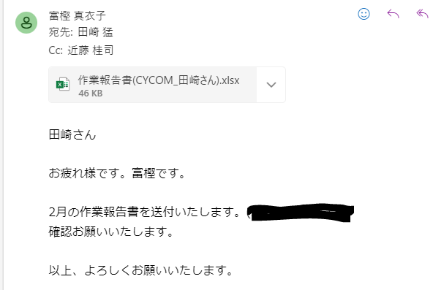
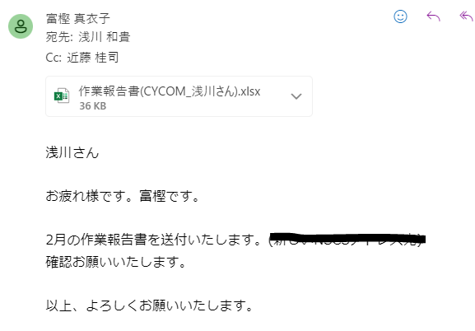
→作業一覧へ戻る

■ |  | 作業状況報告書の作成

 |  | 「月曜日シート」④までの作業が完了したら、パートナーさんの作業報告書を作成 |  |  |  |  |  | ※ | 工数の突合せはこの作業の後でOK

 |  | 【対象会社とメンバー】 |  |  |  | ※ | 2024.4月現在
 |  | 東信システムハウス（TSH） |  |  | 矢代さん
 |  | テクノプロ（TPD） |  |  | Weiさん、二ノ宮さん、近藤さん、重信さん
 |  | サイバーコム（CYCOM） |  |  | 田崎さん、浅川さん

 |  | \\192.168.211.30\Embedded_Employee\共有文書\EMBSOL部\設計補助関連\【ツール】STEP週報取得_v1.1.xlsm
 |  | 上記ファイルの「使い方」シートを参照してください。

①エクセルファイル
サイバーコム、TPD愛知、TPD長岡、TSH
４シートコピーし、別ファイルとして保存。
②PDF
各社1ファイル(TPDは2ファイル)ずつ作成
※以下キャプチャ参照。一式ZIPして送付。
 | ① | 出力された作業状況報告書を各社毎にエクセルファイル、PDF化し、一式zipファイルにして近藤部長に送付。
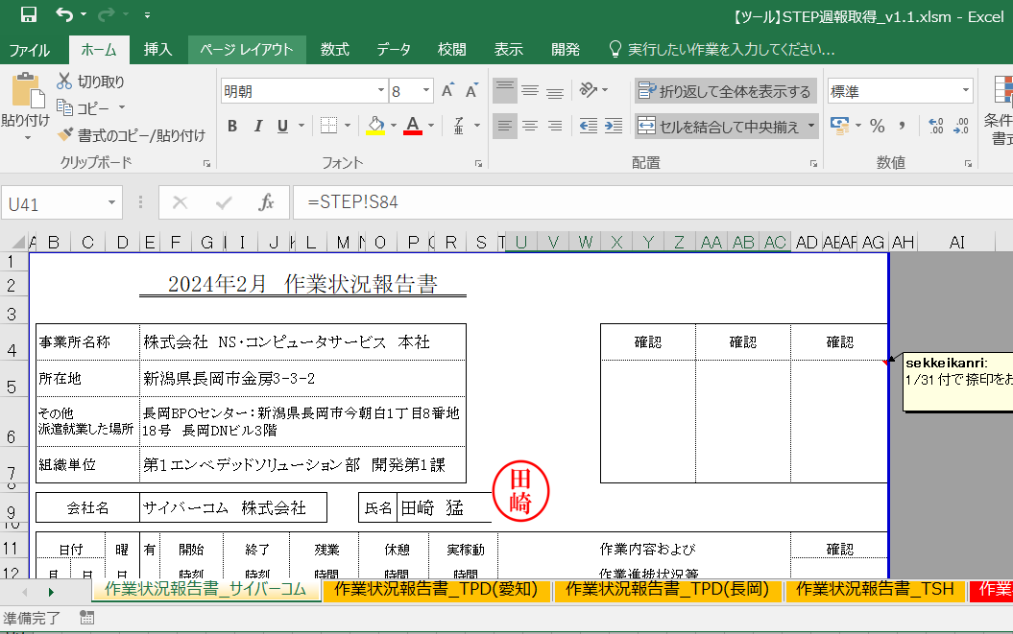

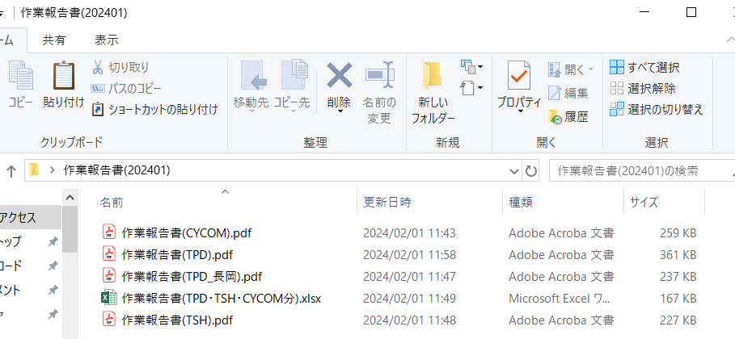

 | ② | サイバーコム田崎さん、浅川さんに送付
 |  | ※ | サイバーコムシートを別ファイルにし、各々の名前のファイルを作成して個々に送付

 |  | To | ： | 本人CSメール
 |  | Cc | ： | 近藤部長

6_パートナー工数
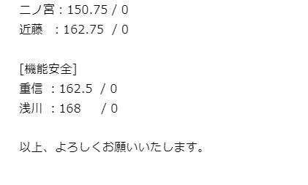
→作業一覧へ戻る

■ | パートナー工数報告

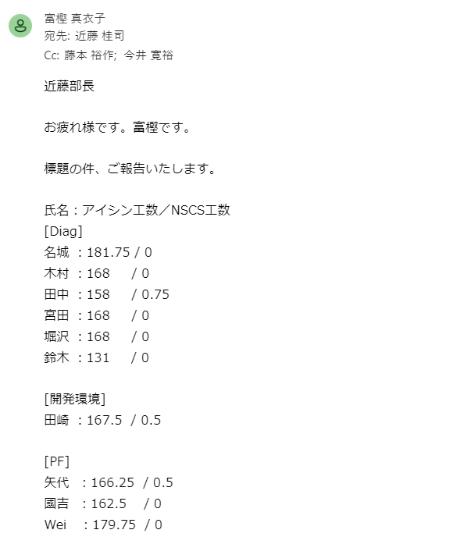
 | アイシン部屋で工数突合せをし、各パートナーさんのNSCS工数の算出、メモが完了後実施
 | 以下のようにメールを作成し送付する
 |  | To | ： | 近藤部長
 |  | Cc | ： | 藤本課長、今井課長

 |  | ※ | パートナーさんの並び順などは特にルールはありません。
 |  |  | 各課の課長も見るので、見やすいように課ごと（チーム）にしています。

 |  |  | 名前：アイシン工数 / NSCS工数 の順で記入する

 |  |  | 開発１課 |  | ： | ダイアグ、開発環境
 |  |  | 開発２課 |  | ： | PF
 |  |  | 開発３課 |  | ： | 機能安全

7_請求資料作成①
→作業一覧へ戻る

■ |  | 請求資料作成（1）
 |  | ここでは２つのファイルの作成について説明
 |  | 1． | ATソフト開発_請求資料一式_20XX年X月度.xlsm
 |  | 2． | 案件Noごと 合計金額_X月.xlsx

 |  | ≪参考資料≫ |  | 先月までの請求資料格納先
 |  | \\192.168.211.30\Embedded_Employee\共有文書\EMBSOL部\【毎月第1稼働日】アイシン作業報告書\☆作業報告書作成

 | 1． | ATソフト開発_請求資料一式ファイルの作成
 | ① | ファイルを開き、「作業時間一覧」シートの稼働日数を確認。
 |  | アイシンカレンダー（アイシン部屋）を参照し、違っていれば修正。 ※入力された状態で送付されるので基本的に確認のみ。
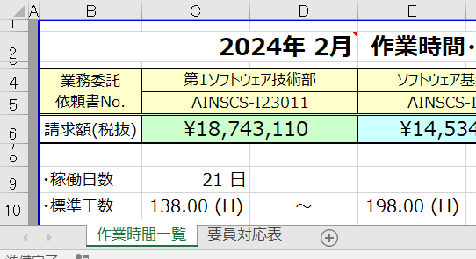

時期：該当に月にする
 | ② | YY年M月シートを確認。
 |  | 出張件数0件 |  | ： | シートごと削除。
 |  | 出張あり |  | ： | シートを修正。 | 「時期」「出張の内容」「私有車利用」の箇所
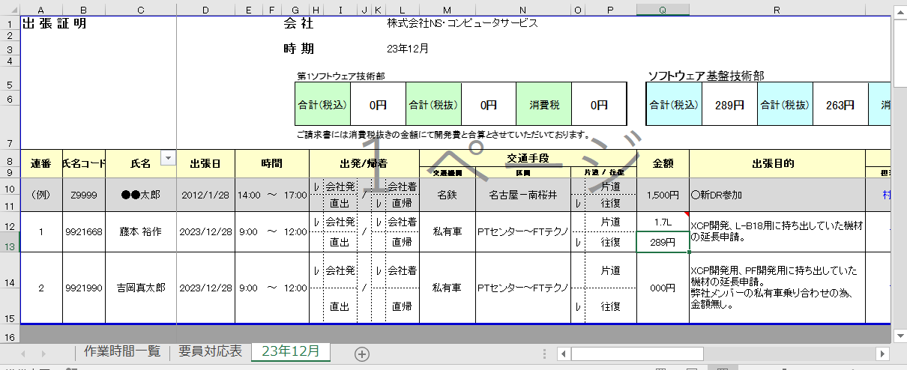

アイシン部屋から送付した「出張証明書」を解凍し、内容を転記（貼付）
 |  |  |  |  |  |  | 私有車利用があった場合
 |  |  |  |  |  |  | ガソリン使用量に応じて金額を算出する。

 |  |  |  |  |  |  | この時期のガソリン単価を確認
 |  |  |  |  |  |  | 経産省資源エネルギー庁のHPより
 |  |  |  |  |  |  | 調査の結果｜石油製品価格調査｜資源エネルギー庁 (meti.go.jp)
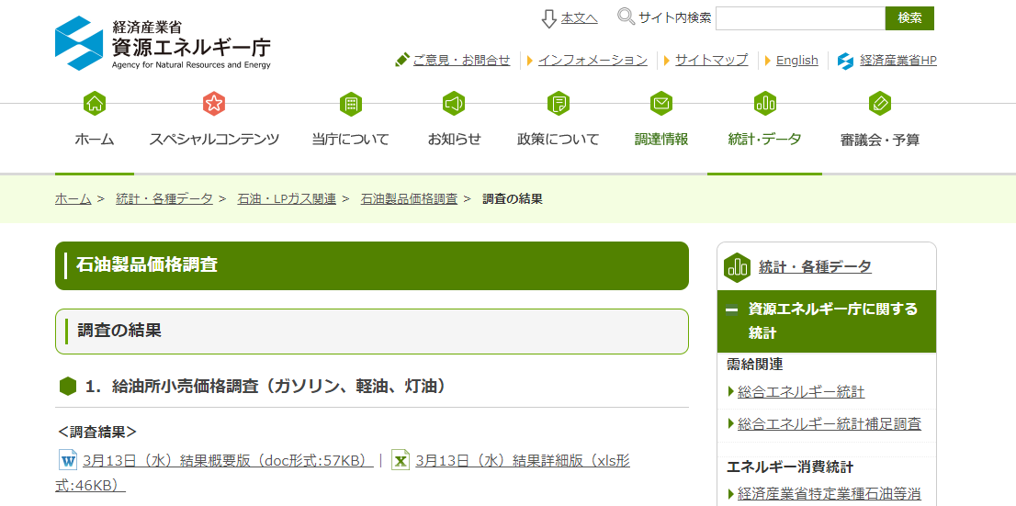

右記の要領で算出した金額をこのように入力する。

 |  | ※ | 出張件数が多い場合は、改ページする箇所に8，9行目の項目名を挿入する。（１ページごとに項目入るイメージ。印刷プレビューで確認）

 |  | ここまでできたら、金額が正しく合算されているか確認する。
 |  | ※ | Xセル、AEセル 各部署ごとに出張金額が算出できていればOK

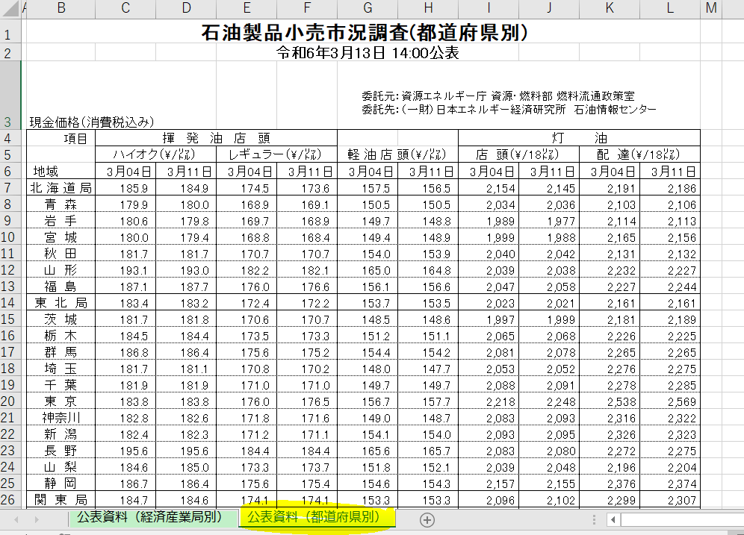
 |  | 税抜き金額が、「作業時間一覧」シートの出張費のセルに反映されていることを確認する

その週の新潟県の単価
この場合は、＠171.1を「小数点以下切り捨て」「171円」とする。

 | ③ | 「対応要員表」シートを確認。
 |  | この月に新メンバーが加入した場合氏名コードが空欄になっている事があるので、調べて転記。
 |  | そのほか既存メンバーに抜け漏れがないかなども確認する。

 | ④ | 「作業時間一覧」シートに戻り、各人の工数を入力する。
 |  | ※ | 工数突合せで作成したテキストから貼り付けるか、それをもとに手入力。
 |  | ※ | メンバーの所属チームのセルに入力すること。ずれるとのちにマクロで算出する金額も合わなくなるので注意。

 | ⑤ | 金額を入力したら、開発タブ、マクロ、「金額振分」を実行。
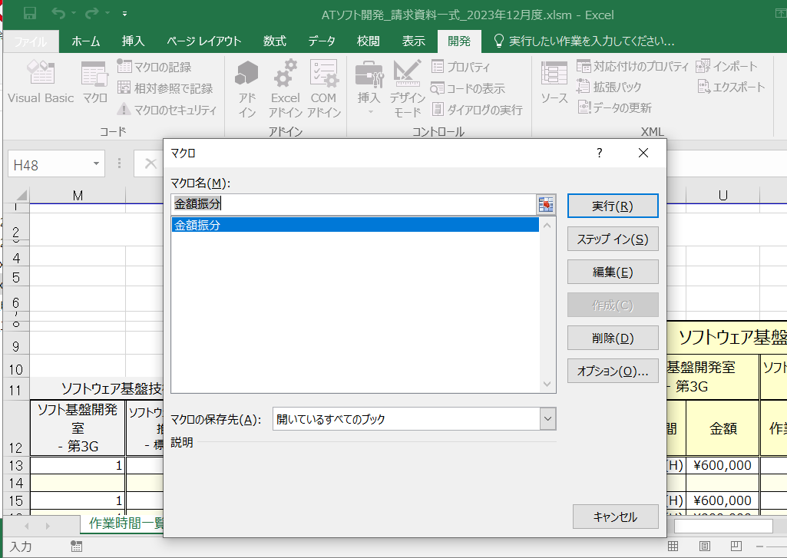

 | ⑥ | 各人の工数が正しく入力されていれば金額が出てくる。
 |  | 基準工数を超過、下回っている場合はそれに応じた金額が算出される。
 |  | ※ | 基準外の場合の金額の妥当性は近藤部長に確認していただくので、一旦出た数字で良い
 |  | ※ | 工数入力間違いによって正しく出ていない場合は、修正したのち改めてマクロ実行する

 | ⑦ | 保存

 | 2． | 案件Noごと 合計金額_X月.xlsx
 | ① | ファイルを開き、先ほど作成した請求資料一式ファイルで算出された金額を転記していく。
 |  | コピーして貼り付けるか、手入力。間違えないように注意。
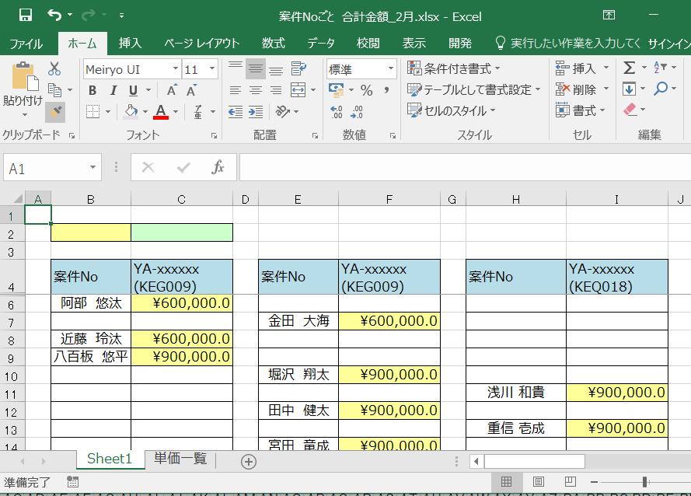

 |  | ※ | 案件Noごとファイルは、製番ごとの金額を確認するもの。
 |  |  | 製番はC言語（Diag、PF、開発環境）と機能安全で分かれている。

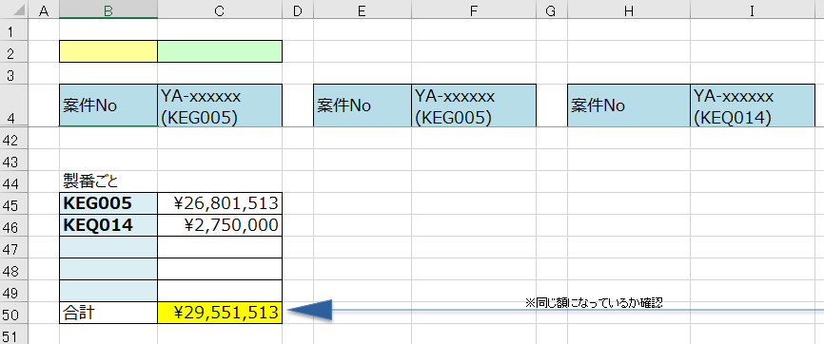
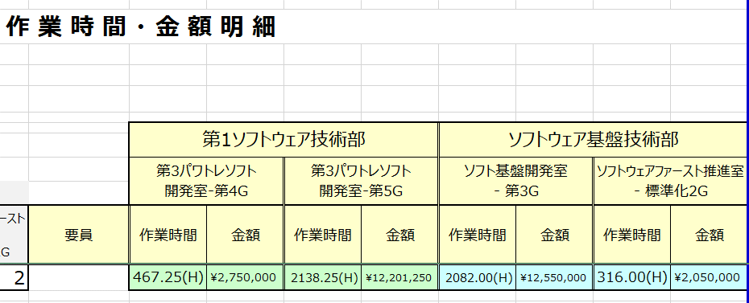

 |  |  |  | 請求資料一式の「赤枠」と案件№ごとの「赤枠」
 |  |  |  | 請求資料一式の「青枠」と案件№ごとの「青枠」が一致することを確認

 | ② | 保存

 | ③ | ここまで完了したら２つのファイルを近藤部長に送付し確認していただく。
 |  | ATソフト開発_請求資料一式_20XX年X月度.xlsm
 |  | 案件Noごと 合計金額_X月.xlsx

8_請求資料作成②
→作業一覧へ戻る

■ |  | 請求資料作成（2）
 |  | ここでは以下のファイルの作成について説明
 |  | 1． | (EM-F0507)_【社外秘Ⅱ】_検収書_1.8(20yymm) - 各部.xlsm

 |  | 2． | (各部)月度実績報告シート_NSCS_ｍ月.xlsx

 |  | ≪参考資料≫ |  | 先月までの請求資料格納先
 |  | \\192.168.211.30\Embedded_Employee\共有文書\EMBSOL部\【毎月第1稼働日】アイシン作業報告書\☆作業報告書作成

 | 1． | 検収書について
 |  | アイシン部屋にて工数集計ファイルを使って算出した、部ごとの工数を使用する。

 | ① | メモを参照して、各部の工数を入力する
 | ② | 請求資料作成（1）で作成したATソフト請求資料一式ファイルから金額を入力する
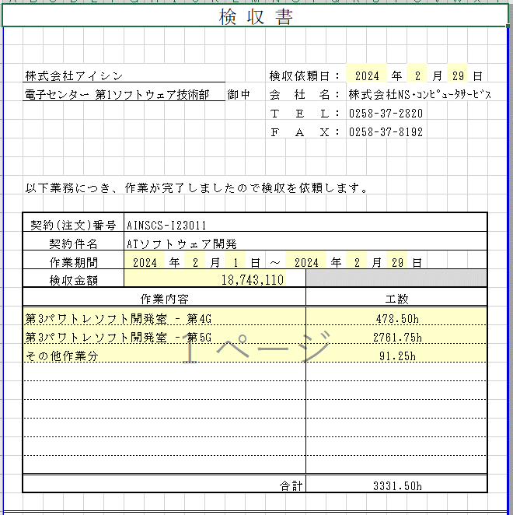
各日付に間違いがないか確認。

各部ごとにファイルが分かれているので間違えないように注意
①検収書シートからメモした工数を入力 ※請求資料の各Tの合計とも合致していないと×
②金額は請求資料一式ファイルを参照

 | ③ | 保存

 | 2． | 月度実績報告シートについて
 |  | アイシン部屋にて工数集計ファイルを使って算出した、各項目ごとの工数を入力する。
 |  | 同ファイルを印刷したものにメモしているので、そのまま入力すればよい。

 |  | こちらも部ごとにファイルが分かれているので入力間違いに注意
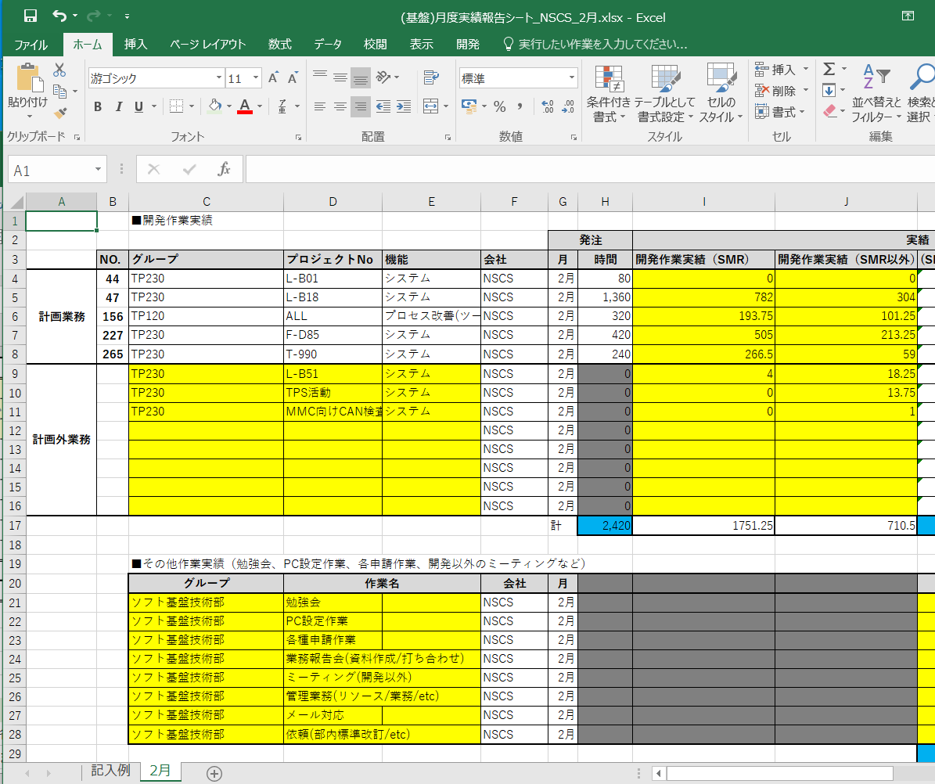

アイシン部屋の依頼業務.pptxファイルに
依頼されているプロジェクトは「計画業務」
それ以外のプロジェクトがあった場合は
「計画外業務」に入力

送付されてくるファイルはここは空欄になっているので先月のファイルを参照して
同様に作成。

 |  | すべてのファイルの作成が完了したら、４つを一式にして近藤部長に送付。
 |  | そして４つとも印刷をし、そのファイルも近藤部長確認用としてお渡しする。

 | ここまでで月初の作成資料はいったん完了。金額修正等の指示や、作成した内容に誤りがあれば修正をする。

 |  | 工数管理ファイルにまとめた工数をもとにすべての資料は作られる。
 |  | すべての作成資料の工数などが工数管理と一致していないと整合性が取れないので、原因を突き止めて修正する

